信用交易
融资融券市场交易数据统计(2023-05-26)

标的证券 | 融资融券余额（亿元） | 融资余额（亿元） | 融券余额（亿元） | 融资买入额（亿元） | 融资融券规模变化（亿元） | 融资余额增幅(‰) | 融券余额增幅(%)
统计数据 | 16,093.13 | 15,162.37 | 928.71 | 613.77 | -13.04 | -1.83 | 1.61
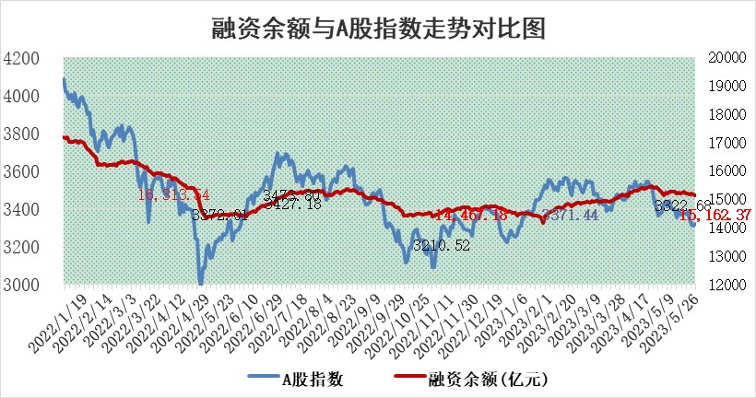

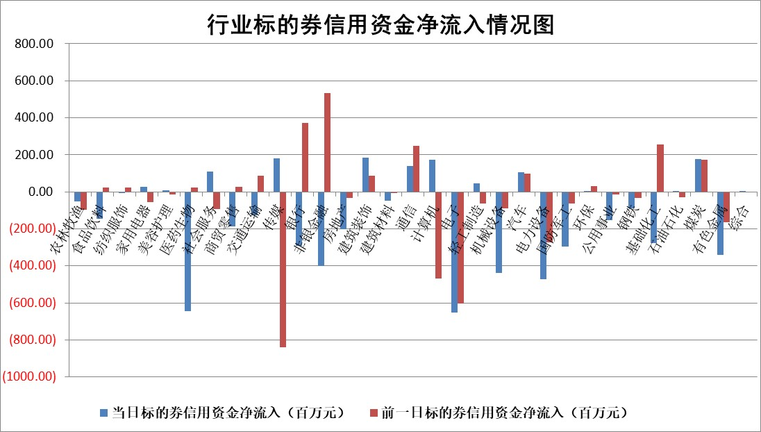

标的基金代码 | 标的基金简称 | 融资余额/市值(%) | 融资余额增幅(%) | 融资买入额/成交金额(%) | （融资余额净增额-融券余额净增额）/市值(‱) | 融券余额降幅(%) | ABS[（融资余额净增额-融券余额净增额）/市值净增额-1](%)
159902 | 华夏中小板ETF | 0.00 | 0.00 | 0.00 | 0.00 | 0.00 | 100.00
159915 | 易方达创业板ETF | 2.27 | 5.93 | 10631.42 | 13.26 | 4.88 | 116.90
159919 | 嘉实沪深300ETF | 4.81 | -0.03 | 1.94 | -0.65 | -10.63 | 74.60
159920 | 华夏恒生ETF | 66.95 | -0.01 | 5.42 | -0.60 | 0.64 | 98.70
159922 | 嘉实中证500ETF | 1.00 | -43.66 | 318.95 | -81.24 | -0.68 | 214.25
159925 | 南方沪深300ETF | 0.03 | -21.77 | 0.02 | -0.87 | 0.00 | 108.23
159928 | 消费ETF | 0.88 | 0.69 | 1.62 | 0.54 | -0.51 | 105.10
159934 | 易方达黄金ETF | 379.95 | 0.07 | 26.11 | 25.85 | 0.00 | 144.10
159939 | 全指信息技术ETF | 0.75 | 26.02 | 967.73 | 15.11 | -1.05 | 85.39
159940 | 全指金融地产ETF | 0.14 | -0.43 | 0.00 | -0.06 | 0.00 | 100.28
159995 | 半导体芯片ETF | 2.32 | -3.98 | 201.00 | -9.92 | -1.14 | 107.71
159997 | 天弘中证电子ETF | 1.75 | 1.81 | 1.56 | 2.66 | -2.11 | 98.71
159998 | 天弘中证计算机主题ETF | 0.50 | 9.97 | 0.14 | 4.00 | -1.70 | 97.61
510050 | 华夏上证50ETF | 10.62 | -1.39 | 68.75 | -18.42 | -39.18 | 35.93
510180 | 华安上证180ETF | 0.52 | 0.23 | 0.65 | 0.13 | 0.38 | 99.46
510880 | 华泰柏瑞红利ETF | 0.29 | 3.71 | 2.50 | -0.79 | -106.73 | 100.44
510900 | 易方达恒生H股ETF | 101.53 | 0.01 | 2.03 | 0.92 | 0.00 | 102.34
511010 | 5年期国债ETF | 0.00 | 0.00 | 0.00 | 0.00 | 0.00 | 100.00
511380 | 可转债及可交换债券ETF | 7.44 | 1.65 | 3.53 | 12.09 | 0.00 | 449.00
512000 | 全指证券ETF | 6.83 | -1.22 | 21.10 | -4.20 | 10.57 | 106.61
512010 | 沪深300医药卫生ETF | 3.68 | -0.99 | 56.44 | -3.38 | 1.99 | 110.28
512070 | 沪深300非银ETF | 1.88 | -0.76 | 102.13 | -1.43 | 0.00 | 101.68
512400 | 南方中证申万有色金属ETF | 1.40 | -3.31 | 0.19 | -3.00 | 4.92 | 63.80
512580 | 广发中证环保产业ETF | 0.91 | -8.34 | 0.22 | -7.46 | 1.88 | 95.99
512660 | 国泰中证军工ETF | 2.57 | -2.31 | 10.85 | -6.16 | -0.22 | 93.76
512800 | 华宝中证银行ETF | 14.95 | -0.73 | 1.53 | 2.45 | 35.60 | 96.15
512980 | 广发中证传媒ETF | 1.05 | 12.64 | 196.14 | 11.40 | -1.65 | 97.23
515030 | 华夏中证新能源汽车ETF | 2.15 | 0.09 | 18.49 | 0.70 | 1.11 | 100.44
515050 | 华夏中证5G通信主题ETF | 1.09 | 0.15 | 8.20 | -0.80 | -5.92 | 100.82
515070 | 华夏中证人工智能ETF | 1.78 | -3.16 | 5.59 | -9.17 | -10.82 | 102.99
标的股票比较指标 |  | 融资余额/流通A股市值(%) | 融资余额增幅(%) | 融资买入额/成交金额(%) | （融资余额净增额-融券余额净增额）/流通A股市值(‱) | 融券余额降幅(%) | ABS[（融资余额净增额-融券余额净增额）/流通A股市值净增额-1](%)
前十名标的个股 |  | 仁东控股 | 百胜智能 | 丰林集团 | 百胜智能 | 奥精医疗 | 汇隆新材
 |  | 永信至诚 | 金钟股份 | 众源新材 | 金钟股份 | 福昕软件 | 三旺通信
 |  | 莱茵生物 | 众源新材 | 中再资环 | 深水规院 | 必易微 | 万胜智能
 |  | 全柴动力 | 亚康股份 | 大名城 | 亚康股份 | 福建高速 | 盛弘股份
 |  | 海兰信 | 国光电器 | 利安隆 | 国新文化 | 山推股份 | 金鹰重工
 |  | 大立科技 | 泰嘉股份 | 冠城大通 | 蕾奥规划 | 文峰股份 | 利元亨
 |  | 数码视讯 | 南方传媒 | 悦安新材 | 欧圣电气 | 亚太股份 | 新华制药
 |  | 亚通股份 | 和达科技 | 申华控股 | 智立方 | 景兴纸业 | 四方光电
 |  | 晨鸣纸业 | 景业智能 | 兴业矿业 | 金证股份 | 新华制药 | 霍普股份
 |  | 司尔特 | 浙江建投 | 辉隆股份 | 国光电器 | 泰嘉股份 | 晶瑞电材
后十名标的个股 |  | 哈工智能 | 普蕊斯 | 荣盛发展 | 腾亚精工 | 智立方 | 力源科技
 |  | 正邦科技 | 远大智能 | 天沃科技 | 精研科技 | 和达科技 | 蕾奥规划
 |  | 美好置业 | 金冠电气 | 哈工智能 | 江波龙 | 三维通信 | 中毅达
 |  | 宋都股份 | 腾亚精工 | 正邦科技 | 东方锆业 | 金钟股份 | 爱博医疗
 |  | 中天金融 | 中国移动 | 美好置业 | 云从科技 | 力合微 | 金开新能
 |  | 华铁股份 | 祥明智能 | 宋都股份 | 祥明智能 | 四川美丰 | 申达股份
 |  | 阳光城 | 普门科技 | 中天金融 | 恒烁股份 | 科兴制药 | 同济科技 | ;
 |  | 紫鑫药业 | 星环科技 | 华铁股份 | 远大智能 | 南凌科技 | 和达科技
 |  | 中国中期 | 杭叉集团 | 阳光城 | 宝通科技 | 山西路桥 | 中金公司
 |  | 世茂股份 | 杭电股份 | 紫鑫药业 | 金冠电气 | 精研科技 | 爱科科技
说明：1.以上普通交易数据和信用交易数据皆以交易日收盘后数据为基准；2.上述标的证券总数据只计算标的证券市场总数据，不包括从标的证券中调出去标的证券数据，所以与交易所公布的总值略有不同； 3.上述行业采用申万一级行业分类；4.以上标的基金和标的个股中比较的6个指标值中：前5个（从左至右）为正向指标，值越大排名越靠前；第6个为逆向指标，值越小，排名越靠前；5.第6个指标中ABS[]表示求绝对值，其主要用于考量信用资金相对净流入对股价相对净变化的贡献程度；6.数据来源：wind，交易所。

 | 证券代码 | 新增融资余额 | 融资买入额 | 融资买入增幅前10
远大智能 | 002689 | 28175353 | 42268582 | 199%
亚太股份 | 002284 | 21555247 | 34242865 | 82%
赛诺医疗 | 688108 | 72122899 | 101076547 | 78%
湖南发展 | 000722 | 66023557 | 137112987 | 75%
柘中股份 | 002346 | 14584119 | 36845980 | 58%
国城矿业 | 000688 | 24683149 | 48240585 | 54%
兆新股份 | 002256 | 1985058 | 4066269 | 52%
凯美特气 | 002549 | 33806472 | 61340055 | 52%
华昌达 | 300278 | 13474542 | 19303225 | 48%
新华联 | 000620 | 27311937 | 39201759 | 43%

 | 证券代码 | 新增融资余额 | 融资买入额 | 融资买入增幅前10
兔宝宝 | 002043 | 73310337 | 89923983 | 334%
捷昌驱动 | 603583 | 26026415 | 31686727 | 262%
湘财股份 | 600095 | 94196837 | 132280449 | 252%
中谷物流 | 603565 | 49103883 | 60098371 | 234%
中青宝 | 300052 | 24215352 | 31377809 | 98%
顾家家居 | 603816 | 138518545 | 188424210 | 78%
喜临门 | 603008 | 31503289 | 48351944 | 77%
财信发展 | 000838 | 10831830 | 17666790 | 74%
苏州银行 | 002966 | 10578096 | 19143736 | 72%
金诚信 | 603979 | 23858538 | 36098133 | 60%

